2026年度_健診補助金請求書
 | 2026 年度 一次健診 |  |  |  |  |  | 補 助 金 請 求 書

 | 補助金制度は、お近くに契約健診機関がない地域の方に対して、補助金をお支払いする制度です。
 | 契約健診機関で受診される場合は、契約健診コース（D1・B・A2）を優先的にご受診ください。
 | （契約健診コースは、窓口負担も少なく申請も不要です。）
事業所 | 保険証記号 (任継：8000) |  |  |  |  | 申請日 |  |  |  |  | 年 |  | 月 |  |  | 日 | 電話番号 (任継：自宅)
 | 事業所名 (任継：氏名) |  |  |  |  |  |  |  |  |  |  |  |  |  |  |  | FAX
 | 所在地 (任継：住所) |  | 〒 |  |  |  |  |  |  |  |  |  |  |  |  |  | 担当者

振込口座 | □給付金振込口座（右欄への記入不要） |  |  |  |  |  |  |  |  |  | 受取銀行 |  |  | 銀行 |  |  |  | 支店
 | □その他の口座（個人口座は不可、会社名義の口座のみ） 被保険者･･･個人口座は不可、会社名義の口座のみ 被扶養者･･･個人口座も可、被保険者又は被扶養者名義の口座 |  |  |  |  |  |  |  |  |  | 口座番号 |  |  | 普通 ・当座
 |  |  |  |  |  |  |  |  |  |  | フリガナ
 | □任意継続被保険者（被保険者本人名義の口座のみ） |  |  |  |  |  |  |  |  |  | 口座名義
下記の者について「健康診断」を受診しましたので補助金を請求いたします。
健診費用（個人内訳） | 保険証 番号 | 氏名 |  |  | 年度末 年齢 |  | 性別 | 続柄 |  | 健診日 |  | 健診費用 （税込） |  |  | 組合利用欄
 |  |  |  |  |  |  |  |  |  |  |  |  |  |  | 種別 | 詳細 | 補助金支給額 | 受付番号 | 備考
 |  |  |  |  |  |  |  |  |  |  |  |  |  |  | 生活 | 特
 |  |  |  |  |  |  |  |  |  |  |  |  |  |  | 一般
 |  |  |  |  |  |  |  |  |  |  |  |  |  |  | 生活 | 特
 |  |  |  |  |  |  |  |  |  |  |  |  |  |  | 一般
 |  |  |  |  |  |  |  |  |  |  |  |  |  |  | 生活 | 特
 |  |  |  |  |  |  |  |  |  |  |  |  |  |  | 一般
 |  |  |  |  |  |  |  |  |  |  |  |  |  |  | 生活 | 特
 |  |  |  |  |  |  |  |  |  |  |  |  |  |  | 一般
 |  |  |  |  |  |  |  |  |  |  |  |  |  |  | 生活 | 特
 |  |  |  |  |  |  |  |  |  |  |  |  |  |  | 一般
 |  |  |  |  |  |  |  |  |  |  |  |  |  |  | 生活 | 特
 |  |  |  |  |  |  |  |  |  |  |  |  |  |  | 一般
 |  |  |  |  |  |  |  |  |  |  |  |  |  |  | 生活 | 特
 |  |  |  |  |  |  |  |  |  |  |  |  |  |  | 一般
 |  |  |  |  |  |  |  |  |  |  |  |  |  |  | 生活 | 特
 |  |  |  |  |  |  |  |  |  |  |  |  |  |  | 一般
 |  |  |  |  |  |  |  |  |  |  |  |  |  |  | 生活 | 特
 |  |  |  |  |  |  |  |  |  |  |  |  |  |  | 一般
 |  |  |  |  |  |  |  |  |  |  |  |  |  |  | 生活 | 特
 |  |  |  |  |  |  |  |  |  |  |  |  |  |  | 一般
 |  |  |  | 合計人数 |  |  | 0 |  | 名 | 健診費用合計 |  | 0 |  |  | 補助金支給額合計 |  |  |  |  | 円
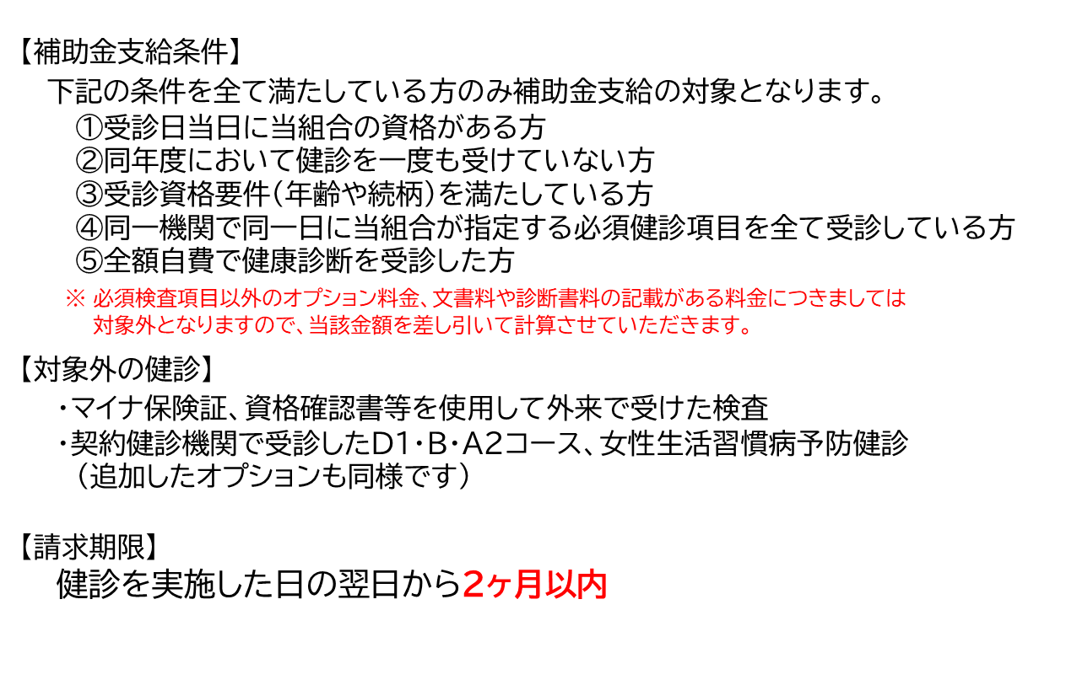
 |  |  |  |  |  |  |  |  |  |  |  |  |  |  | 内訳 | 生活習慣病健診 件 |  |  |  | 円
 |  |  |  |  |  |  |  |  |  |  |  |  |  |  |  | 一般健診 件 |  |  |  | 円
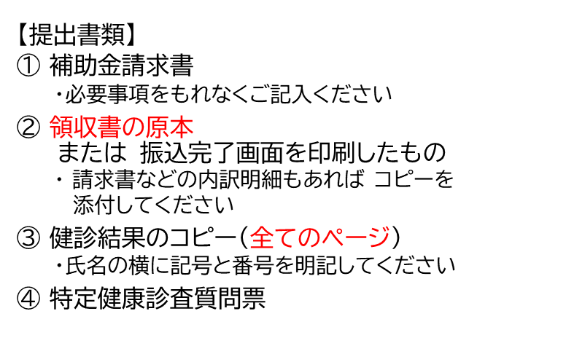

組合利用欄
※当請求書および添付書類に記された個人情報は、組合保健事業の遂行のために使用し、他の目的には使用いたしません。

